data
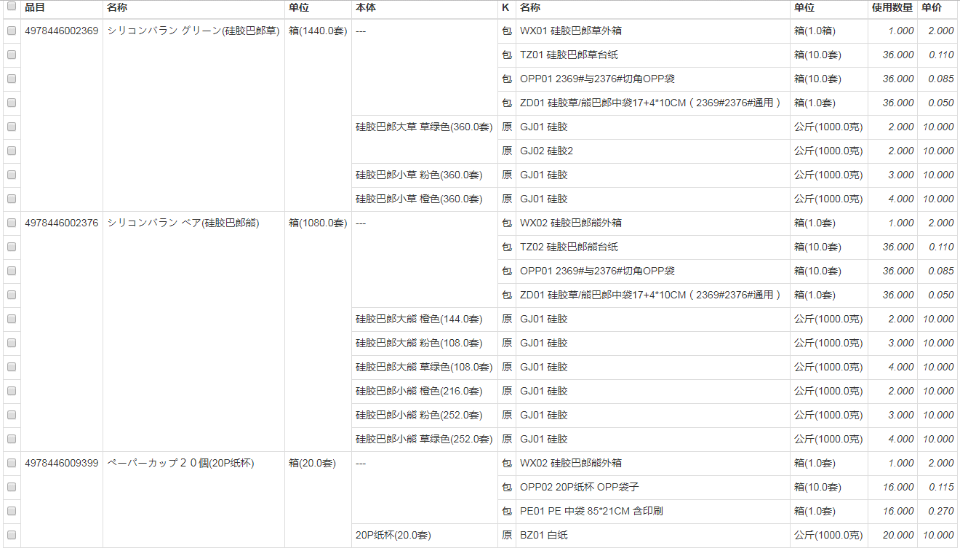
1.注意各个单元格列的格式设定
FGMNO列应设为数字类型，其余设定为文字类型，否则数据转换有可能不正确
2.导入数据sheet名应设定为[data]
PN |  |  |  |  |  |  | 原包材
 |  |  | 单位 |  |  |  |  |  |  | 单位
JAN | 货名 | 本体名 | 大 | 小 | B | CNT | 种别 | 编号 | 辅料名 | 大 | 小 | B | CNT | 单价(元) | 厂商
4978446002369 | シリコンバラン グリーン(硅胶巴郎草) | -- | 箱 | 套 | 1440 |  | 包 | WX01 | 硅胶巴郎草外箱 | 箱 | 箱 | 1 | 1 | 2.000 | 鑫泰
 |  | -- |  |  |  |  | 包 | TZ01 | 硅胶巴郎草台纸 | 箱 | 套 | 10 | 36 | 0.110 | 鑫泰
 |  | -- |  |  |  |  | 包 | OPP01 | 2369#与2376#切角OPP袋 | 箱 | 套 | 10 | 36 | 0.085 | 羽智
 |  | -- |  |  |  |  | 包 | ZD01 | 硅胶草/熊巴郎中袋17+4*10CM（2369#2376#通用） | 箱 | 套 | 1 | 36 | 0.050 | 飞翔
 |  | 硅胶巴郎大草 草绿色 |  |  |  | 360 | 原 | GJ01 | 硅胶 | 公斤 | 克 | 1000 | 2 | 10.000 | 创通
 |  | 硅胶巴郎大草 草绿色 |  |  |  | 360 | 原 | GJ02 | 硅胶2 | 公斤 | 克 | 1000 | 2 | 10.000 | 创通
 |  | 硅胶巴郎小草 粉色 |  |  |  | 360 | 原 | GJ01 | 硅胶 | 公斤 | 克 | 1000 | 3 | 10.000 | 创通
 |  | 硅胶巴郎小草 橙色 |  |  |  | 360 | 原 | GJ01 | 硅胶 | 公斤 | 克 | 1000 | 4 | 10.000 | 创通
4978446002376 | シリコンバラン ベア(硅胶巴郎熊) | -- | 箱 | 套 | 1080 |  | 包 | WX02 | 硅胶巴郎熊外箱 | 箱 | 套 | 1 | 1 | 2.000 | 鑫泰
1.货品的共通原包材行，固定设定为--
2.其余写本体分类名
3.本体用到多种原材，本体名也重复写多行即可，如 硅胶巴郎大草 草绿色用到硅胶1和硅胶2
4.对于每一种货品至少应该有一个本体行
 |  | -- |  |  |  |  | 包 | TZ02 | 硅胶巴郎熊台纸 | 箱 | 套 | 10 | 36 | 0.110 | 鑫泰
 |  | -- |  |  |  |  | 包 | OPP01 | 2369#与2376#切角OPP袋 | 箱 | 套 | 10 | 36 | 0.085 | 羽智
 |  | -- |  |  |  |  | 包 | ZD01 | 硅胶草/熊巴郎中袋17+4*10CM（2369#2376#通用） | 箱 | 套 | 1 | 36 | 0.050 | 飞翔
 |  | 硅胶巴郎大熊 橙色 |  |  |  | 144 | 原 | GJ01 | 硅胶 | 公斤 | 克 | 1000 | 2 | 10.000 | 创通
 |  | 硅胶巴郎大熊 粉色 |  |  |  | 108 | 原 | GJ01 | 硅胶 | 公斤 | 克 | 1000 | 3 | 10.000 | 创通
 |  | 硅胶巴郎大熊 草绿色 |  |  |  | 108 | 原 | GJ01 | 硅胶 | 公斤 | 克 | 1000 | 4 | 10.000 | 创通
 |  | 硅胶巴郎小熊 橙色 |  |  |  | 216 | 原 | GJ01 | 硅胶 | 公斤 | 克 | 1000 | 2 | 10.000 | 创通
 |  | 硅胶巴郎小熊 粉色 |  |  |  | 252 | 原 | GJ01 | 硅胶 | 公斤 | 克 | 1000 | 3 | 10.000 | 创通
1.共通原包材的第一行写上大单位和小单位以及所含各种本体的CNT和
2.各个本体行，只需写名所需的小单位数量CNT，如144 (套)
 |  | 硅胶巴郎小熊 草绿色 |  |  |  | 252 | 原 | GJ01 | 硅胶 | 公斤 | 克 | 1000 | 4 | 10.000 | 创通
4978446009399 | ペーパーカップ２０個(20P纸杯) | -- | 箱 | 套 | 20 |  | 包 | WX02 | 20P纸杯 外箱 | 箱 | 套 | 1 | 1 | 9.31 | 鑫泰
 |  | -- |  |  |  |  | 包 | OPP02 | 20P纸杯 OPP袋子 | 箱 | 套 | 10 | 16 | 0.115 | 羽智
 |  | -- |  |  |  |  | 包 | PE01 | PE 中袋 85*21CM 含印刷 | 箱 | 套 | 1 | 16 | 0.270 | 荣亮
 |  | 20P纸杯 |  |  |  | 20 | 原 | BZ01 | 白纸 | 公斤 | 克 | 1000 | 20 | 10.000 | 创通

设定原包材的大小单位，如果没有小单位，
可以设成和大单位一样，B设定为1即可

原包材分类，原材：原 包材：包
1.原包材的编号可以自己定义，以简单好记为主，比如拼音的首字母之类
2.每一种原包材应该有不同的编号
同样的编号视为通用材，如上面ZD01，表示2369#2376#通用
3.J列的原包材名可以自己定义，即使相同的名称，但是I列编号不一样也视为不同的原包材

上面数据导入后示例：

